75 海外渡航者数（人口当たり）
75 海外渡航者数（人口当たり）

 | 時点 2024(R6)年（毎年）
 | 単位 ％ |  |  |  |  |  |  |  | 偏差値 |  | 62.2
順位 |  | 都道府県名 |  | 数 値 |  |  | 順位 | 都道府県名 |  | 数 値

 |  | 0 | 全 国 |  | 10.81 | 0.0 | 24 | 0 | 栃 木 |  | 5.87
1 |  | 0 | 東 京 |  | 22.54 | 0.0 | 25 | 0 | 佐 賀 |  | 5.80
2 |  | 0 | 神奈川 |  | 14.45 | 0.0 | 26 | 0 | 群 馬 |  | 5.56
3 |  | 0 | 大 阪 |  | 13.07 | 0.0 | 27 | 0 | 香 川 |  | 5.48
4 |  | 0 | 京 都 |  | 12.43 | 0.0 | 28 | 0 | 長 野 |  | 5.40
5 |  | 0 | 兵 庫 |  | 11.59 | 0.0 | 29 | 0 | 山 口 |  | 5.27
6 |  | ◎ | 千 葉 |  | 11.31 | 0.0 | 30 | 0 | 富 山 |  | 5.17
7 |  | 0 | 愛 知 |  | 10.93 | 0.0 | 31 | 0 | 大 分 |  | 4.98
8 |  | 0 | 奈 良 |  | 10.16 | 0.0 | 32 | 0 | 徳 島 |  | 4.91
9 |  | 0 | 滋 賀 |  | 9.97 | 0.0 | 33 | 0 | 長 崎 |  | 4.85
10 |  | 0 | 福 岡 |  | 9.69 | 0.0 | 34 | 0 | 愛 媛 |  | 4.74
11 |  | 0 | 埼 玉 |  | 9.46 | 0.0 | 35 | 0 | 宮 城 |  | 4.62
12 |  | 0 | 沖 縄 |  | 7.40 | 0.0 | 36 | 0 | 北海道 |  | 4.41
13 |  | 0 | 三 重 |  | 7.32 | 0.0 | 37 | 0 | 鳥 取 |  | 4.32
14 |  | 0 | 岐 阜 |  | 7.23 | 0.0 | 38 | 0 | 高 知 |  | 3.83
15 |  | 0 | 静 岡 |  | 7.21 | 0.0 | 39 | 0 | 新 潟 |  | 3.63
16 |  | 0 | 茨 城 |  | 6.66 | 0.0 | 39 | 0 | 宮 崎 |  | 3.63
16 |  | 0 | 広 島 |  | 6.66 | 0.0 | 41 | 0 | 鹿児島 |  | 3.34
18 |  | 0 | 山 梨 |  | 6.56 | 0.0 | 42 | 0 | 島 根 |  | 3.25
19 |  | 0 | 和歌山 |  | 6.28 | 0.0 | 43 | 0 | 福 島 |  | 3.24
20 |  | 0 | 石 川 |  | 6.13 | 0.0 | 44 | 0 | 山 形 |  | 3.14
21 |  | 0 | 福 井 |  | 5.95 | 0.0 | 45 | 0 | 岩 手 |  | 2.40
海外渡航者数 （人口当たり）
北海道 | 4.41
青 森 | 2.25
岩 手 | 2.40
宮 城 | 4.62
秋 田 | 2.36
山 形 | 3.14
福 島 | 3.24
茨 城 | 6.66
栃 木 | 5.87
群 馬 | 5.56
埼 玉 | 9.46
千 葉 | 11.31
東 京 | 22.54
神奈川 | 14.45
新 潟 | 3.63
富 山 | 5.17
石 川 | 6.13
福 井 | 5.95
山 梨 | 6.56
長 野 | 5.40
岐 阜 | 7.23
静 岡 | 7.21
愛 知 | 10.93
三 重 | 7.32
滋 賀 | 9.97
京 都 | 12.43
大 阪 | 13.07
兵 庫 | 11.59
奈 良 | 10.16
和歌山 | 6.28
鳥 取 | 4.32
島 根 | 3.25
岡 山 | 5.93
広 島 | 6.66
山 口 | 5.27
徳 島 | 4.91
香 川 | 5.48
愛 媛 | 4.74
高 知 | 3.83
福 岡 | 9.69
佐 賀 | 5.80
長 崎 | 4.85
熊 本 | 5.93
大 分 | 4.98
宮 崎 | 3.63
鹿児島 | 3.34
沖 縄 | 7.40
22 |  | 0 | 岡 山 |  | 5.93 | 0.0 | 46 | 0 | 秋 田 |  | 2.36
22 |  | 0 | 熊 本 |  | 5.93 | 0.0 | 47 | 0 | 青 森 |  | 2.25

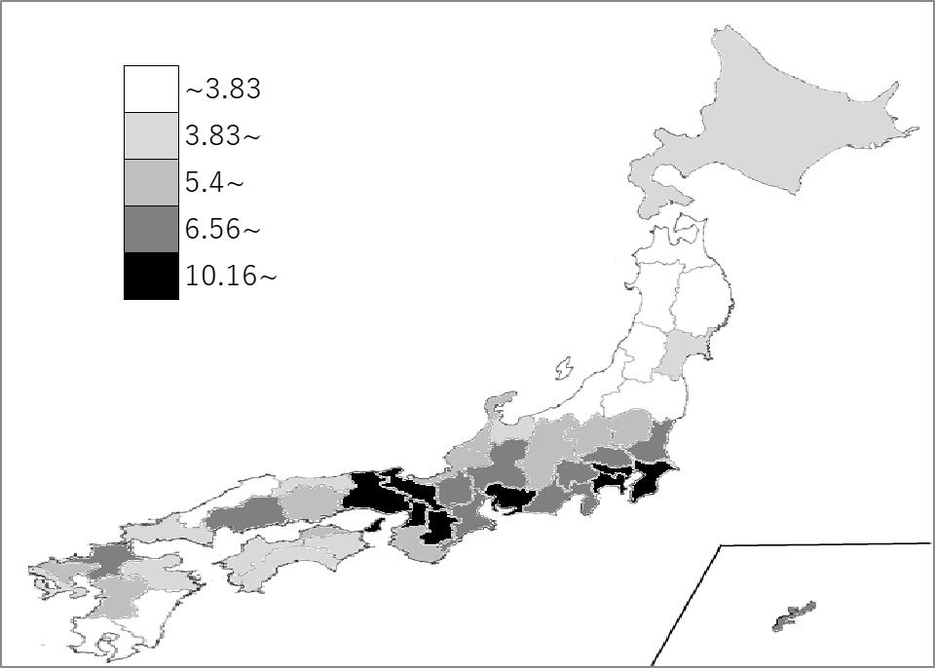
千葉県の推移
令和2年 | 2.8 | 6
令和3年 | 0.34 | 5
令和4年 | 2.19 | 3
令和5年 | 8.29 | 6
令和6年 | 11.31 | 6

《備 考》 ・資料出所 出入国在留管理庁「出入国管理統計年報」 ・算出方法 日本人出国者数÷日本人人口 ・参 考 千葉県の日本人海外渡航者数は、685,218人で5位。全国は、13,007,282人。

